关系图
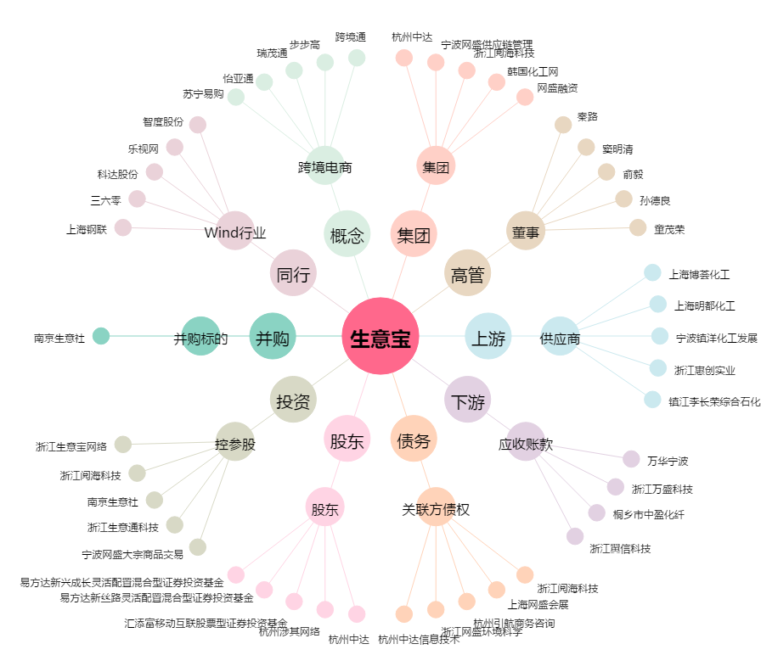
生意宝[002095.SZ] - 关系概览图

